Название 1-3
Урок 1 часть 1 |  | Что такое ошибки и какие неэффективные способы имеются для их перехвата
Отказоустойчивые приложения |  | приложения, которые могут продолжать свою работу при возникновении некритичных ошибок.
Откуда берутся ошибки при написании программ? |  | 1 Разработчик не учёл ситуацию, которая привела к ошибке. 2 При работе приложения внешняя среда так изменила состояние, что программа не может дальше корректно выполнять операцию. 3 В используемых библиотеках есть баги, которые не позволяют корректно выполнять задачу.
Что может произойти при возникновении ошибки в исполняемом коде? |  | Плохой сценарий Программа полностью завершит свою работу и будет закрыта Хороший сценарий Специальный код, написанный разработчиком, перехватит ошибку и корректно её обработает
Как исполняемая программа или метод/функция оповещает об ошибках?
Код ошибки — целочисленный код, указывающий на причину ошибки. |  | Подобный подход применяется в языке Си: 1 выбирается значение, не входящее в область значений функции, 2 принимается за признак ошибки.
Какие есть минусы использования кодов ошибок? | Важно! Однако в Linux bash существует специальная команда echo $?, при вызове которой возвращается код exit, с которым выполнилась последняя команда (скрипт). То есть информация об ошибке сохранена в отдельный метод/переменную | 1 Зачастую невозможно отличить код ошибки от результата исполнения метода. 2 Разработчик может забыть о том, что метод возвращает коды ошибок, и просто не будет их обрабатывать. 3 Нельзя «заставить» разработчика на этапе компиляции проверять критические ошибки. 4 Код ошибки не может предоставить детальную информацию, почему эта ошибка возникла. 5 Важно! В Java метод не может возвращать одновременно два типа данных (int для кодов ошибок и Object для «полезного» результата).

Урок 1 часть 2
Что может быть лучше кодов ошибок? Исключения? |  | Исключения — это специальный тип объектов, которые создаются при возникновении ошибочной ситуации и выбрасываются джава машиной.
Пример 1 Деление на 0 |  | 1 Ошибка возникла в потоке main. 2 Было брошено исключение, имеющее тип java.lang.ArithmeticException, который указывает на ошибку при выполнении арифметической операции. 3 Есть уточняющее сообщение (о делении на 0), далее прописано имя класса, метода и даже строка, в которой возникла данная ошибка.
 |  | 1 строке 4 возникает попытка деления на ноль. 2 Исполняющая среда Java приостанавливает работу программы, поскольку целочисленное деление на ноль недопустимо. 3 Важно! JVM формирует объект типа ArithmeticException, который является исключением, и выполняет так называемый бросок этого объекта, чтобы при необходимости мы могли его перехватить и обработать. 4 Объект летит и долетает до стандартного обработчика исключений Java машины. 5 Важно! Если исключение перехватывается не вашим кодом, а стандартным обработчиком, в таком случае стандартный обработчик останавливает работу вашего приложения целиком и выводит в консоль сообщение об исключении.
Пример 2 Исключение, вызванное в стэке вызовов (в определенном методе) | 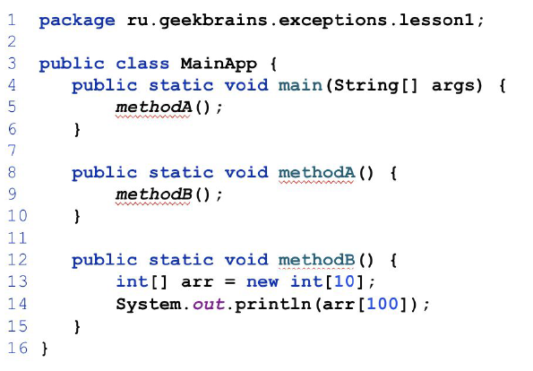 | Описание примера 1 В приложении есть метод main(), вызывающий methodA(). 2 methodA() вызывает methodB(), в котором создаётся целочисленный массив длиной 10. 3 Программа должна отпечатать в консоль 100-й элемент массива. 4 Java машина сгенерирует и бросит исключение, указывающее на недопустимость операции.
Ошибка | Получим так называемый stack trace
А можем ли мы сами бросать исключения?
throw new RuntimeException("Нельзя делить на 0"); |  | 1 public static int div(int a , int b) { 2 if (b == 0) { 3 throw new RuntimeException( "Нельзя делить на 0" ); 4 } 5 return a / b; 6 }
Как можно писать код, который сам бросает исключения? |  | 1 Для этого используется ключевое слово throw, после которого идёт создание объекта типа RuntimeException. 2 При исполнении этой строки будет брошено исключение, а метод не будет дальше продолжать свою работу,
Выводы |  | 1 Существует два основных подхода к сигнализации об ошибках, возникающий в процессе исполнения: коды ошибок и исключения. 2 В большинстве современных языков программирования используются именно исключения. 3 Исключения позволяют гораздо более гибко «оповещать» разработчика об ошибках и также более гибко их обрабатывать.

Семинар 1 Тестровщик
Обработка исключений | `https://javarush.ru/groups/posts/isklyucheniya-java try { Код, в котором может появиться ошибка } catch (Exception e) { Обработка, если ошибка случилась } finally { Код, который выполнится в любом случае } Важно! <Тип> <переменная> -> IOException ex | Обработка исключений try – определяет блок кода, в котором может произойти исключение; catch – определяет блок кода, в котором происходит обработка исключения; finally – определяет блок кода, который является необязательным, но при его наличии выполняется в любом случае независимо от результатов выполнения блока try. Эти ключевые слова используются для создания в программном коде специальных обрабатывающих конструкций: try{}catch, try{}catch{}finally, try{}finally{}. | 00 14 00 import java.io.File; public class tryDemo { public static void main(String[] args) { try { String pathProject = System.getProperty("user.dir"); String pathFile = pathProject.concat("/file.txt"); File f3 = new File(pathFile); System.out.println("try"); } catch (Exception e) { System.out.println("catch"); } finally { System.out.println("finally"); } } } | Пример - IndexOutOfBoundsException e Пример - ArithmeticException |  | public static void main(String[] args) { Task1 tk = new Task1(); int[] myArray = new int[]{1, 1, 1, 1, 1}; try { tk.methodWithIndexOutOfBounds(myArray); } catch (IndexOutOfBoundsException e) { System.out.printf("Разработчик придумал первый метод из трех, которые требуются по таску - Ave Geekbrains! - %s \n", e); } try { tk.methodWithArithmeticException(); } catch (ArithmeticException e) { System.out.printf("Никому нельзя делить на 0, а тебе всё можно - %s \n", e); } }
 | Важно! В блоке try мы пишем код, который имеет какое-то взаимоотношение/взаимодействие между собой. Никогда не указываем лишнего кода. | Обработка исключений Вариант 1 try (FileWriter fw = new FileWriter("file.txt", false)) { …. } catch (IOException ex) { System.out.println(ex.getMessage()); .... } catch (??? ex) { System.out.println(ex.getMessage()); } finally { { System.out.println("finally"); } Вариант 2 public static void main(String[] args) throws Exception { } | 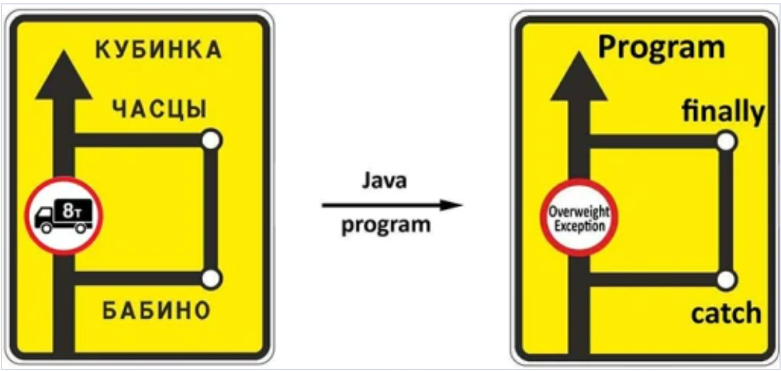 | Методы с вызовом IndexOutOfBoundsException, ArithmeticException |  | public void methodWithIndexOutOfBounds(int[] someArray) throws IndexOutOfBoundsException { System.out.println(someArray[someArray.length]); } public void methodWithArithmeticException() throws ArithmeticException { System.out.println(1 / 0); }
throw Способ вызова: throw new illegalStateException("text"); | Примечание: как raise в python Важно! throw может применяться только вместе со throws (указывается в названии метода). Исключение когда throw указывается в блоке try…catch public static int getFactorial(int num) throws Exception{ if(num < 0) throw new Exception("число меньше нуля"); int res = 1; for (int i = 1;i <= num;i++ ){ res*=i; } return res; } | throw – используется для возбуждения исключения; Останавливает текущий поток однако не останавливает выполнение всех остальных потоков "Это типо машина: я еду, все ок, но у тебя абс и подушки кстати не работают)" | int a = 1; int b; try { if(a >= 30){ throw new Exception("Число должно быть меньше 30"); } if(a < 5){ throw new Exception("Число должно быть больше 5"); } b = a; } catch(Exception e) { System.out.print(e.getMessage()); } | Пример - NumberFormatException e |  | public static void main(String[] args) { Task1 tk = new Task1(); try { tk.userInput(); } catch (IOException e) { throw new RuntimeException(e); } }
 |  | Краткое описание checked exceptions В программе исключения могут возникать в результате неправильных действий пользователя, отсутствии необходимого ресурса на диске, или потери соединения с сервером по сети. unchecked exceptions Причинами исключений при выполнении программы также могут быть ошибки программирования или неправильное использование API. | Семинар 3 00 18 00 | Методы с вызовом NumberFormatException | Пояснение: при вводе не числа, а строки или пустой строки, возвращается NumberFormatException | public void userInput() throws IOException { InputStreamReader inputSys = new InputStreamReader(System.in); BufferedReader br = new BufferedReader(inputSys); float userFloatInput = Float.parseFloat(br.readLine()); System.out.println(userFloatInput); }
throws | Важно! throws нужен для применения throw в коде методов, в которых может возникнуть checked exception (позволяет создать связь с другими блоками, где прописан try catch) | throws – используется в сигнатуре методов для предупреждения, о том что метод может выбросить исключение. Когда вы не планируете обрабатывать исключение в своем методе, но хотите предупредить пользователей метода о возможных исключительных ситуациях — используйте ключевое слово throws. Это ключевое слово в сигнатуре метода означает, что при определенных условиях метод, может выбросить исключение. Важно! Такое предупреждение является частью интерфейса метода и предоставляет право пользователю на собственный вариант реализации обработчика исключения.
Пример
 | Checked | Unchecked
 | public static int getFactorial(int num) throws Exception{ //checked exception if(num < 0) throw new Exception("число меньше нуля"); int res = 1; for (int i = 1;i <= num;i++ ){ res*=i; } return res; } public static void main(String[] args) { try { int a = getFactorial(-1); System.out.print(a); } catch(Exception e) { System.out.print(e.getMessage()); } } | void print(String s) throws NullPointerException{ //unchecked Exception if (s == null) { throw new NullPointerException("Exception: s is null!"); } System.out.println("Inside method print: " + s); }

Семинар 1 Программист
Поля класса Exception |  | на примере Arithmeticexception / by zero | 00 19 00
Exception in thread "main" java.lang.ArithmeticException: / by zero at ru.gb.jseminar.Task0.main(Task0.java.10)
e.getMessage() |  | Выводит: / by zero
e.getClass() |  | Выводит: class java.lang.ArithmeticException
e.printStackTrace(); |  | Выводит комбинацию: at ru.gb.jseminar.Task0.main(Task0.java.10) + e.getMessage() + e.getClass() Следующая часть сообщения может заниматься несколько десятков строчек: at ru.gb.jseminar.Task0.main(Task0.java.10) При использовании printStackTace() вся информация об исключениях указывается в самом низу консоли вне зависимости от расположения данной команды в коде (хоть в начале, хоть по середине, однако всегда вывод результата этой команды будет в самим низу консоли) | 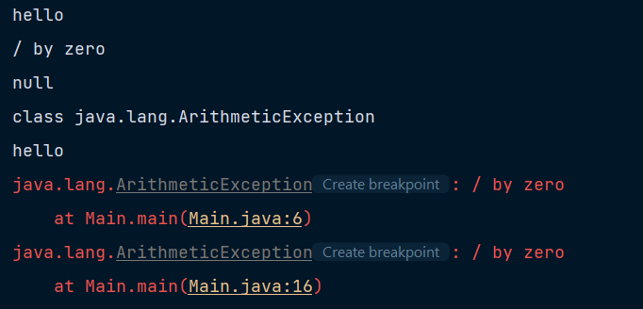
История развития ислючений |  |  | 00 25 00
Коды ошибок | Вариант 1 Вместе с кодам исключений создавались и карты исключений, в которых давались определения различным нумерациям исключений. Важно! Данный подход был сложен в поддержании, так как эти карты тяжело было обновлять (код ошибки - определение), коды ошибок никак не были привязаны к существующим проектам, в которых они использовались, при изменении проекта (дополнение другими проектом итд) коды ошибок могли пересекаться, но означать разный смысл) | public class Task0{ private final static String CODE_EXCEPTION = "100"; public static void main(String[] args) { Logger glogger = Logger.getLogger(Task0.class.getName()); try{ int i = 1/0; } catch (Exception e) { logger.severe(CODE_EXCEPTION); } } }
Сообщения об ошибках на английском языке | Вариант 2 Вместо кодов ошибок стали писать английское обозначение того или иного исключения, для того чтобы администраторы ПО могли на человеческом языке понять, что и где прозошло в программе без необходимости прибегать к картам исключений | public class Task0{ private final static String EXCEPTION_MSG = "Dividing by null"; public static void main(String[] args) { Logger glogger = Logger.getLogger(Task0.class.getName()); try{ int i = 1/0; } catch (Exception e) { logger.severe(EXCEPTION_MSG); } } }
Сообщения об ошибках на любых языках через файл properties messages.properties Очень важно! Файл properties имеет широкое применеие, в частности для того, чтобы передавать в программу некие предварительные данные/константы итп (конфигурации или описание ошибок/исключений). Эти данные подгружаются из файла properties | Вариант 3 1 Директория проекта 2 папка main (нажимаем правой кнопкой мыши -> new/new Directory/resources) 3 папка resources (new/Resource Bundle -> указываем наименование файла messages.properties) Важно! Для подключения директории resources требуется Spring Важно! task0.exception.dividing-on-null-message - это ключ, по которому происходит забор значения, которое ему присвоено. Важно! Название ключа может быть любым, главное конкретным - соответствующим конкретному исключению в конкретном проекте Важно! Таким образом можно создавать неограниченное количество файлов в директории resources на разных языках | Файл messages task0.exception.dividing-on-null-message=Деление на ноль public class Task0{ @Value("task0.exception.dividing-on-null-message") private final String ERROR_MSG; public static void main(String[] args) { Logger glogger = Logger.getLogger(Task0.class.getName()); try{ int i = 1/0; } catch (Exception e) { logger.severe(ERROR_MSG); //оптимальнее использовать логирование с подключенным сервисом для логирования (см ниже) kibana, elastic search } } } | 00 33 00
Создание кастомных исключений Самый правильный вариант | Вариант 4 Важно! При создании собственных исключений правилом хорошего тона является создание константы с оповестительным сообщением, для того чтобы при вызове конструктора того или иного собственного исключения не было возможности редоактировать текст сообщения об ошибке | Создание собственных исключений public class SavedException extends IOException { private Date startDate; private final static String SAVED_EXCEPTION_MSG = "Ничего не получилось"; public SavedException(Date startDate, Exception e) { super(SAVED_EXCEPTION_MSG,e); this.startDate = startDate; } } | 01 10 00
Сервисы для логирования исключений и не только |  | kibana, elastic search эти сторонние вебсервисы подключаются к созданным проектам через Spring зависимости, а также открытые порты для того, чтобы данные вебсервисы могли слушать любые поступающие данные на файлы логов. | 01 20 00
Как правильно создавать новые методы |  |  | 00 56 00
Правило 1 Описание всех возможных исключений Пример метода add класса ArrayList<>() | Важно! Чтобы любой создаваемый метод описывал максимально широкую вариацию исключений, которые могут случиться. | Данный метод выбрасывает следующие unchecked exceptions: UnsupportedOperationException - if the add operation is not supported by this collection ClassCastException - if the class of the specified element prevents it from being added to this collection NullPointerException - if the specified element is null and this collection does not permit null elements IllegalArgumentException - if some property of the element prevents it from being added to this collection IllegalStateException - if the element cannot be added at this time due to insertion restrictions
Правило 2 Валидация данных Всегда необходимо валидировать входные данные (например через if) | 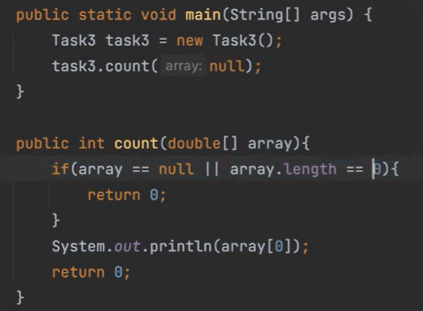 | Всегда необходимо проверять входные данные, которые передаются в новый метод. Очень важно! Это самый сильный способ предотвращения вызова исключений, а также необходимости обработки таких исключений. Тем не менее подход к валидации данных (через if или через try) зависит от ТЗ от аналитика. Важно! чаще всего выбор между if и try определяется дальнейшей логикой, которая не должна страдать из-за валидации данных через if, а не try throw | 01 00 00

Урок 2 часть 1 |  | Исключения и их обработка в Java
Exception - Иерархия исключений |  |  | Exception +-- RuntimeException (all unchecked by JVM) +-- NoSuchElementException +-- IndexOutOfBounds | +-- ArrayIndexOutOfBoundException +-- NullPointerException +-- ArithmeticException +-- IllegalArgumentException | +-- NumberFormatException +-- ClassCastException
 |  |  | +-- ReflectiveOperationException (all checked) +-- NoSuchFieldException +-- ClassNotFoundException +-- IllegalAccessException +-- NoSuchMethodException
 |  |  | +--SQLException +--IOException (all checked) +-- FileNotFoundException +-- MalformedURLException +-- UnkownHostException +-- EOFException
RuntimeException | Unchecked
+--ClassCastException | Unchecked | Неправильное приведение типов. Например мы попытались привести класс String в класс Integer. | 00 04 30
+--IllegalArgumentException | Unchecked | Употребление недопустимого аргумента при вызове метода. | 00 05 00
+--NumberFormatException | Unchecked | Неверное преобразование символьной строки в числовой формат. Например, когда мы преобразуем строку, содержащую не только цифры, но и символы, в число. | 00 05 15
+--IndexOutOfBounds | Unchecked | Выход индекса некоторого типа за допустимые пределы. | 00 05 06
+--NullPointerException | Unchecked | Обращение к несуществующему объекту. Один из самых распространенных видов Exception любого разработчика Java. Возможно самый сложный среди остальных исключения в плане понимания где он падает и почему. Например, когда мы пытаемся применить метод объекта или провести операцию над объектом, которого в данный момент еще не существует. | 00 06 00
IOException | Checked | Ошибка при работе с потоками ввода/вывода. Например при чтении файла или при попытке его записать. | 00 05 53
+-- FileNotFoundException | Checked | Ошибка доступа к файлу, тк файл на компьютере не найден. Особенность ошибок в библиотеке newIO, которая появилась в Java 7. | 00 06 30
ReflectiveOperationException | Checked
+-- ClassNotFoundException | Checked | Класс не найден. Например, когда отсутствует ссылка на указанный класс. Обычно такая ошибка появляется при активном использовании библиотек и систем построения архитектуры Maven, если зависимости настроены неправильно. (Ожидается, что какой-то класс был подключен библиотекой, а фактически данный класс не попал внутрь нашего приложения) | 00 06 45
UnsupportedOperationException |  | Попытка выполнения нереализованного метода. Например, когда пытаемся выполнить операцию, которая не реализована или запрещена для использования с данными объектом. | 00 07 08
Примеры вызова исключений
 |  | 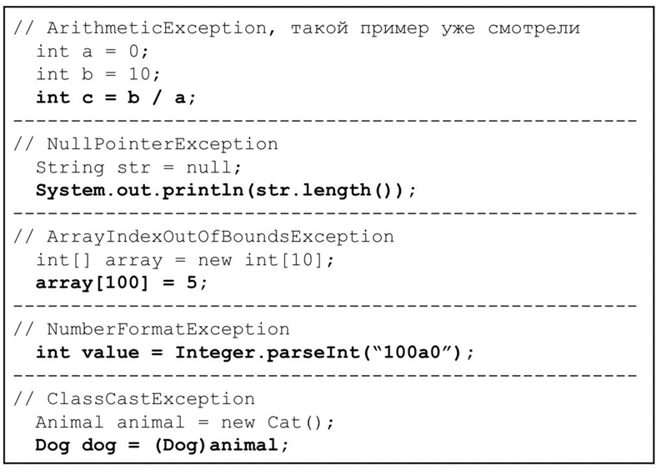
Иерархия исключений
Checked | Пояснение! Если мы хотим работать с файлом на предмет его чтения (FileReader), то JVM не скомпелируется пока мы не обработаем исключение FileNotFoundException | Класс Exception и его подклассы — исключения, которые вы обязаны обработать в вашем коде. Если этого не сделать, будет ошибка на этапе компиляции. | 00 11 58 00 34 00 (практика)
Unchecked | 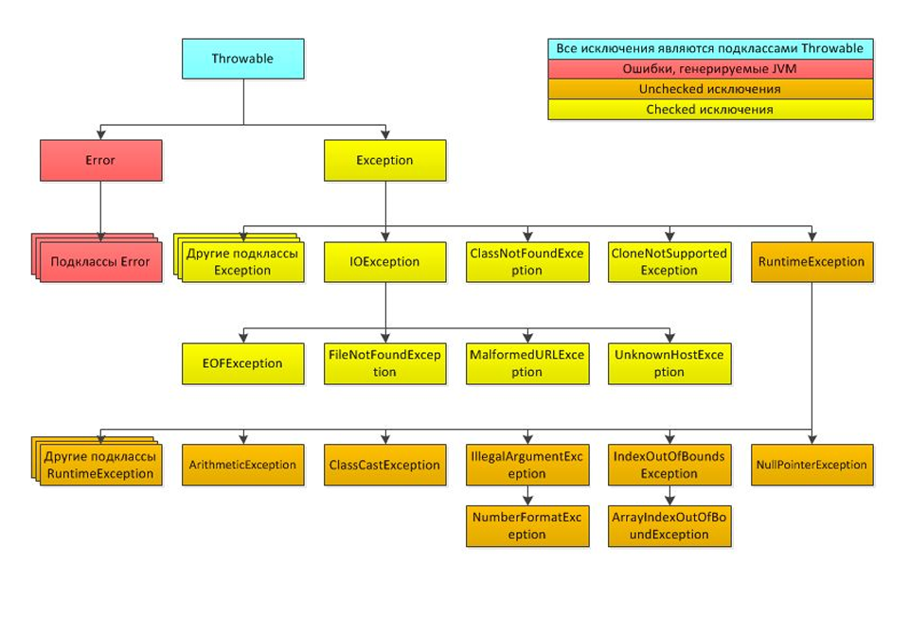 | Класс RuntimeException и его подклассы — исключения, охватывающие такие ситуации, как деление на ноль или ошибочная индексация массивов. ✔Их можно обрабатывать, если есть вероятность возникновения. ✔(важно! когда лень писать try) А можно и не обрабатывать, поскольку предполагается, что при правильном поведении программы такие исключения вовсе не должны возникать.

Урок 2 часть 2 |  | Что такое error?
Error - Иерархия ошибок |  | Error - это ошибки со стороны JVM. Их невозможно обработать, но можно залогировать. | 00 13 00 Error +-- ThreadDeath +-- VirtualMachineError +-- UnkownError +-- StackOverflowError +-- OutOfMemoryError
+-- OutOfMemoryError | 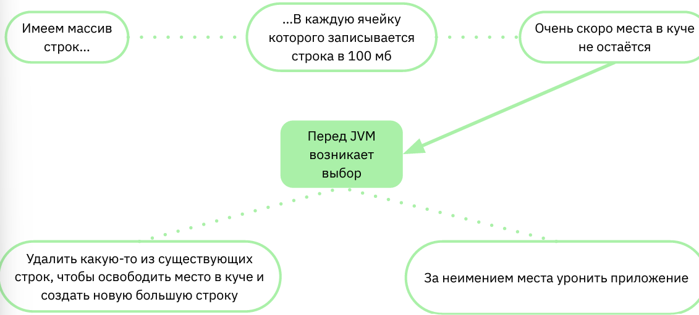 | Как бороться с OutOfMemoryError Продумывать код так, чтобы: 1 объекты не могли заполнить кучу, 2 либо заранее увеличить её максимальный размер (по умолчанию размер кучи в JVM не более 2 гб) Самообучение: Либо использовать слабые ссылки на объекты, чтобы JVM в случае проблем с памятью могла спокойно удалять объекты по этим ссылкам. | 00 16 00

Урок 2 часть 3 |  | Начинаем обрабатывать исключения
Обработка исключений try…catch |  | 1 Поместить код, бросающий исключение, в блок Обработать исключение можно одним из двух способов Пробросить с помощью throws try-catch (см семинар 1 выше) 2 Пробросить с помощью throws исключение методу на уровень выше, то есть методу, вызывающему текущий. (см семинар 1 выше) 3 Вообще не обрабатывать исключение. Но в таком случае ваш код либо не скомпилируется, либо будет работать крайне нестабильно (когда лень)
 |  | 1 try — попытка выполнить код, в котором потенциально может возникнуть исключение 2 catch — перехват исключения указанного типа (или его наследника) с целью обработать возникшую ошибочную ситуацию
Иерархия обработки нескольких блоков Exception |  | Важен ли порядок catch Так как блок catch с Exception стоит первым, он будет всегда первым перехватывать все исключения, и до остальных блоков выполнение кода никогда не дойдёт. Отсюда — ошибка недостижимости кода. Важно! Если требуется обработать несколько типов, обработка исключений должна идти от наследника к родительскому классу.
Почему бы просто не обрабатывать всегда корневой Exception? |  | Исключения разного типа требуют разной реакции. Если вы хотите в своей программе передать файл по сети, могут возникнуть два или больше исключений: 1. FileNotFoundException — файл по указанному пути не найден. 2. IOException — сетевое соединение разорвалось. | 00 31 53
Правило - всегда ставим блок catch с общим Exception и e.getStackTrace! |  | В случаях, когда используется несколько catch в одном блоке try, то помимо соблюдения обязательного вызова иерархии исключений, обычно также всегда в конце ставится крайний/самый общий catch с сообщение e.getstacktrace() try{ } catch (ArithmeticExcepetion e) { sout(); } catch (Exception e) { sout(e.getStackTrace()); }

Урок 2 часть 4 |  | Дополнительно про throws, finally, catch(ArithmeticException | ArrayIndexOutOfBoundsException e) {
Оператор throws
 | 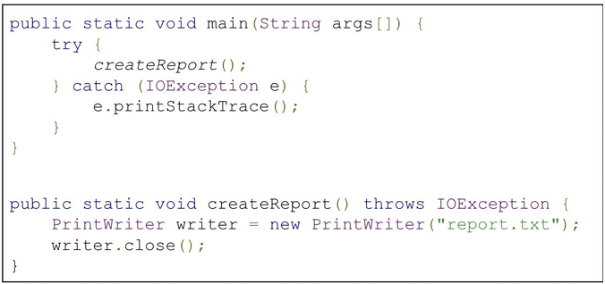 | За счёт throws в методе createReport() мы не обрабатываем Checked IOException, а пробрасываем его наверх. В данном случае — в метод main(). throw – используется для возбуждения исключения; throws – используется в сигнатуре методов для предупреждения, о том что метод может выбросить исключение.
Блок finally
 |  | Как правило, finally используется для обязательного закрытия системных ресурсов. Пояснение! Чаще всего используется при работе с файлами или объектами, которые требуют ресурсы оперативной памяти. Таким образом мы гарантируем выполнение кода в finally, если произошло какое-то исключени (иначе другие разработчики могут некорректно отредактировать наш код, не обратив внимание на обязательный код после try ...catch). Примечание! Если оставлять требумые методы закрытия буфера обмена за пределами блока try, то они просто не будут обработаны, так как их расположение будет за пределами зоны видимости FileReader test = null; try { test = new FileReader("test"); test.read(); } catch (RuntimeExcpetion | IOException e) { System.out.println("catch exception" + e.getClass().getSimpleName(); } finally { if (test != null) { test.close(); } } | 00 37 00
Пример: | `https://javarush.com/groups/posts/isklyucheniya-java | До try без ресурсов, но с finally | После try с ресурсами, но без finally
 |  | //метод считывает строку с клавиатуры public String input() throws MyException { BufferedReader reader = new BufferedReader(new InputStreamReader(System.in)); String s = null; try { s = reader.readLine(); } catch (IOException e) { System.out.println(e.getMessage()); } finally { try { reader.close(); } catch (IOException e) { System.out.println(e.getMessage()); } } | public String input() throws MyException { String s = null; try(BufferedReader reader = new BufferedReader(new InputStreamReader(System.in))){ s = reader.readLine(); } catch (IOException e) { System.out.println(e.getMessage()); } if (s.equals("")){ throw new MyException ("String can not be empty!"); } return s; }
 |  | if (s.equals("")) { throw new MyException("String can not be empty!"); } return s; }
Многократный перехват исключения
 |  | Если на несколько видов исключений у вас одна и та же реакция, их можно объединить в блоке catch через оператор ИЛИ. Пояснение! Если у нас несколько возможных ситуаций, вызывающих одну и ту же реакцию на исключение, а родительский класс Exception слишком абстрактен, мы можем перечислять наследников через оператор ИЛИ | 00 36 00

Урок 3 часть 1 |  | Продвинутая работа с исключениями в Java
Код чтения файла
try-with-resources |  |  | 00 02 42
Можно ли передать в try несколько объектов? Ответ: ДА, если эти объекты имплементируют интерфейс AutoCloseable try-with-resources без catch | Например, если нам необходимо скопировать содержимое одного файла во второй Важно! Если мы хотим открыть несколько файлов без обработки исключений, то мы по-прежнему можем воспользоваться try-with-resources без catch для уверенного закрытия ресурсов без вызова close(). Важно! Такой подход является самым предпочтительным, так как try заботится о закрытии ресурсов не только при успешном чтении, но и при исключении (даже без блока catch). |  | 00 07 00
Важно! AutoCloseAble могут становиться не только классы, работающие с файлами, но вообще любые классы (но чаще конечно, такие классы которые используются какие-либо ресурсы txt/html/json…). В таком случае данные классы обязаны быть обработаны на исключение IOExcpetion. Важно! для AutoCloseAble можно прибегать к throw IOException, либо любого другого Exception | 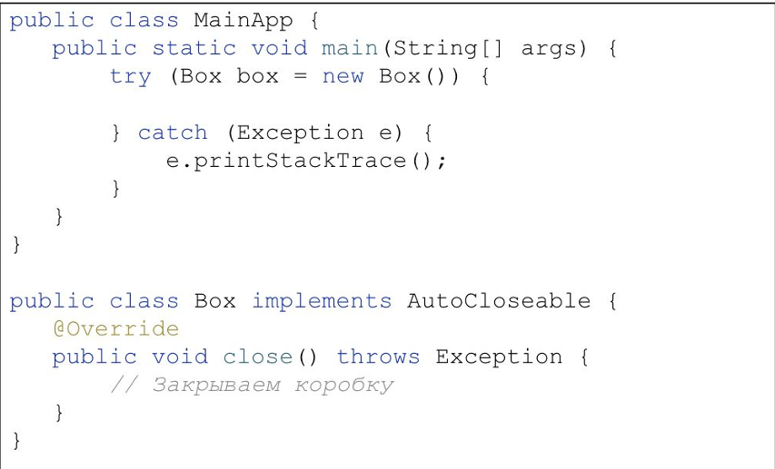 | Важно! try-with-resources применимо только для объектов с интерфейсом AutoCloseable. При попытке передать в try () обычный объект, получается ошибка на этапе компиляции. То если хочешь использовать try-with-resources, убедись, что объект, которые ты передаешь в ресурсы имплементирует интерфейс AutoClosable(или Closable). Интерфейс обяжет создать метод close(), в котором можно ничего не писать, или можно выкинуть еще одно исключение, чтобы уронить поток при исполнении close(). В таком случае закроется ли ресурс??? Пример описания метода close кастомного класса с интерфейсом AutoCloseable: | 00 10 45 Важно! если не нужно закрывать ресурс, но нужно поймать ошибки при его открытии. Это еще одна разновидность оператора try. После ключевого слова try нужно добавить круглые скобки, а внутри них — создать объекты с внешними ресурсами. Для объекта, указанного в круглых скобках, компилятор сам добавит секцию finally и вызов метода close().
Проброс исключений на уровень выше по стеку: throws |  | throws позволяет не обрабатывать checked исключение в методе, а пробросить его методу, который вызвал наш метод. | 00 12 56 - 00 26 00
Но зачем? Почему бы просто везде не ставить try-catch? |  | 1 Затем, что когда мы пишем код, мы это делаем по принципам SOLID. То есть создаем как можно больше классов, а затем связываем их одной логикой.
 |  | 2 Далее так как определенные классы отвечают за определенный функционал, мы можем столкнуться с ситуациями, когда мы не хотели бы обрабатывать ошибки в классах низкого порядка, дабы иметь возможность в классах более высокого порядка сообщить пользователю о том, что произошла ошибка.
 |  | 3 Таким образом в случаях, когда происходят исключения, мы всегда обдумываем хотим ли мы сообщить о них пользователю во View (MVC модель) или не хотим.
 |  | 4 (см последний вариант ниже) Так или иначе будет хорошо, если мы все-таки обработаем исключение и в классе низкого уровня, чтобы иметь возможность зафиксировать исключение в логах
Пример:
 | Вариант 1 нет передачи исключения на класс высшего порядка | Вариант 2 попытка передачи 1 | Вариант 3 попытка передачи 2
Очень важно! Бросание (throw) unchecked исключений говорит о том, что мы хотим пренебречь какой-то определенной ситуацией, что является грубой ошибкой и недоработкой. Таким образом, все исключения мы обязаны бросать (throw) в checked exceptions, при обращении к которым JVM заставит (на этапе компляции сообщит нам о них - через подчеркивания) нас выкинуть их на класс выше, а в классе выше сообщить о необходимости их обработать | public void save(){ System.out.println("Save document started"); try(FileWriter writer = new FileWriter("test")){ throw new Exception("operation failed"); } catch (Exception e){ e.printStackTrace(); //мы обработаем исключение, программа не упадет, однако пользователь не узнает об этом исключении и отсутствии успешного резальутата, так как программа без проблем продолжила работу } } | public void save(){ System.out.println("Save document started"); try(FileWriter writer = new FileWriter("test")){ throw new Exception("operation failed"); } catch (Exception e){ throw e; //мы не можем таким образом сообщать об ошибке классу высокого порядка. JVM не скомпилируется, так как Exception относится к checked исключениям } } | public void save() throws ... { System.out.println("Save document started"); try(FileWriter writer = new FileWriter("test")){ throw new Exception("operation failed"); } catch (Exception e){ throw new RuntimeException(e); //в этом случае мы получаем необработанную ошибку, пользователь опять не знает о ней, однако в классе более высокого порядка мы можем обработать ее. Однако мы не всегда хотим бросать именно RuntimeException (например нам хочется отслежить именно IOException) } }
Важно! Даже при корректной обработке и бросания exceptions из одного микросервиса в другой (так что бы и пользователь их увидел, и администратор в логах) возможен риск, что каждый последующий микросервис обработает и залогирует это исключение по-разному (из-за этого администрирование программы/поиск изначального микросервиса, виновного в вызове исключения, может сильно усложниться) | Вариант 4 правильная передача исключения на класс выше, а также исполнение пожелания idea обработать checked Exception | Класс высокого порядка (проброс своего try…catch для визуализации работы приложения пользователю) | Последний вариант
Важно! В тех случаях, когда мы решаем, обработавать исключение в одном микросервисе, выбросить исключение в другой микросервис, происходит разрушение стэка-вызова-этих-микросервисов (уничтожаются все объекты, которые были созданы в рамках этого стека-вызова). В зависимости от решения разработчика, разрушение стэка вызова может происходить вплоть до разрушения стэка всего приложения - в этом случае ОС уничтожает данный поток. | public void save() throws IOException,...{ System.out.println("Save document started"); try(FileWriter writer = new FileWriter("test")){ throw new Exception("operation failed"); } } | 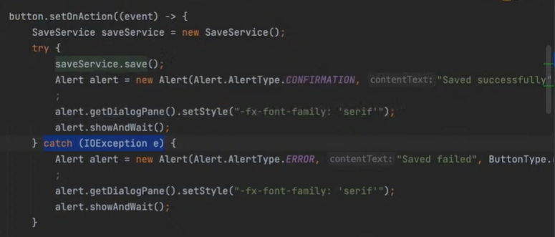 | public void save() throws IOException,...{ System.out.println("Save document started"); try(FileWriter writer = new FileWriter("test")){ throw new Exception("operation failed"); } catch (IOException e) { System.out.println(e.getMessage()); //тут может быть логирование исключений для разработчиков throw e; } } | При объявлении полей конструкторов без присвоения им определенных изначальных значений JVM все равно сможет скопилировать программу. Хотя при объявлении новой переменной JVM всегда попросит присвоить ей начальное значение.
Создание нового типа исключений/Создание кастомных исключений/MyException |  |  | 00 29 00
Рецепт создания нового типа исключения |  | 1 Создать новый класс 2 Унаследовать его от существующего типа исключения 3 Будет ли созданное исключение Checked или Unchecked зависит от типа родителя
public class MyException extends RuntimeException { } |  | В данном примере так как RuntimeException unchecked, то и MyException будет тоже unchecked
Пример:
Преимущество кастомных исключений - можно собирать дополнительную информацию! В кастомные исключения можно добавлять любые поля, к которым позднее можно обращаться через геттеры, для получения более подробной информации о возникших исключениях в логах | public class SavedException extends IOException { private Date startDate; public SavedException(String message, Date startDate, Exception e) { super(message,e); this.startDate = startDate; } } | public void save() throws IOException,...{ Date date = new Date(); System.out.println("Save document started"); try(FileWriter writer = new FileWriter("test")){ throw new Exception("operation failed"); } catch (IOException e) { System.out.println(e.getMessage()); //тут может быть логирование исключений для разработчиков throw new SavedException("Saved document failed",date,e); } } | 00 37 00
Пример:
Преимущество кастомных исключений - можно разграничивать исключения, которые имеют одну природу возникнования (например IOException), однако относятся к разным событиям (1 далее приведен пример такой реализации через два разных метода открытия файла; 2 также возможен другой вариант через открытие нескольких файлов в одном методе, в котором перед каждым открытием идет флаг, который затем передается в поле exception) | public class FirstException extends IOException { private Date startDate; public FirstException(String message, Date startDate, Exception e) { super(message, e); this.startDate = startDate; } } public class SecondException extends IOException { private Date startDate; public SecondException(String message, Date startDate, Exception e) { super(message, e); this.startDate = startDate; } } | public static void writeFirstFile() throws FirstException { Date date = new Date(); try (FileWriter writer = new FileWriter("test.txt",true)) { // throw new IOException(); } catch (IOException e) { throw new FirstException("Saved document failed - first", date, e); } } public static void writeSecondFile() throws SecondException { Date date = new Date(); try (FileWriter writer = new FileWriter("test2.txt",true)) { throw new IOException(); } catch (IOException e) { throw new SecondException("Saved document failed - second", date, e); } } } | public void save() { Date date = new Date(); System.out.println("Save document started"); try { writeFirstFile(); writeSecondFile(); } catch (FirstException e) { System.out.println(e.getMessage()); //[ничего не выведет] } catch (SecondException e) { System.out.println(e.getMessage()); //Saved document failed - second } }

